Sheet1
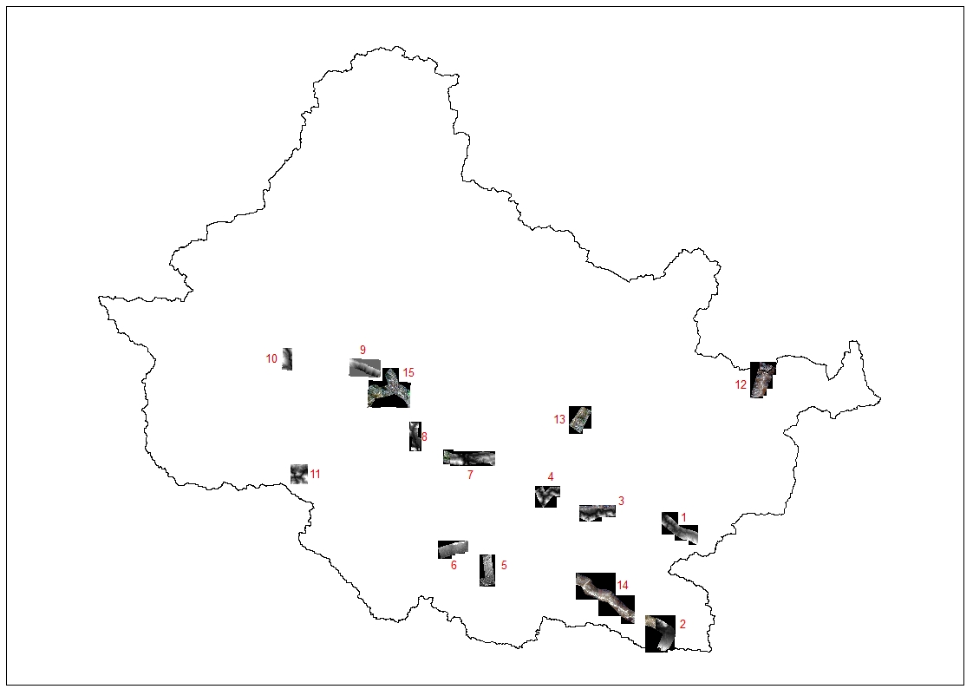
Patch | Elevation range (m asl)
1 | 387-1718
2 | 384-885
3 | 244-1274
4 | 176-1258
5 | 135-203
6 | 113-313
7 | 287-1076
8 | 419-1011
9 | 806-1804
10 | 674-1876
11 | 347-1348
12 | 1510-3464
13 | 506-1885
14 | 200-977
15 | 594-1502

